Données
 Détermination de l’accès à l’éclairage naturel d’un local
En pratique:
 | - Données relatives au projet dans les cases blanches.
 | - Les résultats dans les cases jaunes.

Local:
 | Profondeur [m]: | 0 | Distance perpendiculaire au centre de la paroi vitrée, entre celle-ci et une autre paroi du local.
 | Largeur [m] | 0

hLi : | Hauteur du linteau par rapport au sol [m] |  |  | 0
hTa: | Hauteur du plan de travail (plan de référence) par rapport au sol [m] |  |  | 0
2,5x(hLi-hTa) | Profondeur [m]
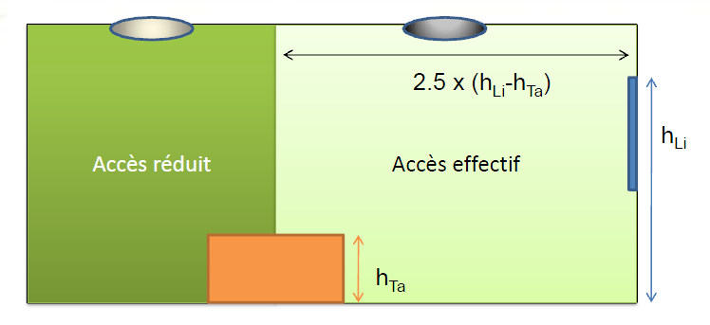

Surface éclairé [m²]

% d'accès à l’éclairage naturel:

